상품제안서
LED스탠드 4in1 고속무선충전기 아이블2 Qi | 상품코드: S24837

 |  |  |  |  |  |  | 02-713-8555 | www.synergygift.co.kr
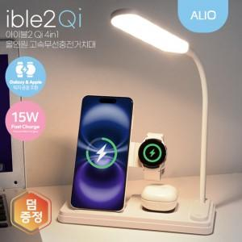 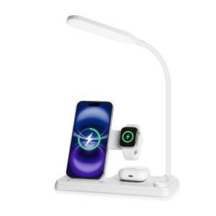

【상세/제작정보】 | 애플과 삼성의 스마트폰, 스마트워치, 무선이어폰을 동시에 충전할 뿐 아니라 LED스탠드 기능까지 탑재한 스마트한 충전 거치대!

【인쇄/포장옵션】 | 풀칼라 / 포장지포장

【공급단가】 | 수량 | 20~ | 50~ | 100~ | 500~ | 1,000~
*VAT별도 | 단가 | 20,960원 | 19,700원 | 19,100원 | 18,000원 | 17,600원

【상품 URL】 | https://www.synergygift.co.kr:443/src/goods_detail.php?gdno=24837

